상품제안서
80자동 VIP 의전용 장우산(노브랜드) | 상품코드: S07594

 |  |  |  |  |  |  | 02-713-8555 | www.synergygift.co.kr
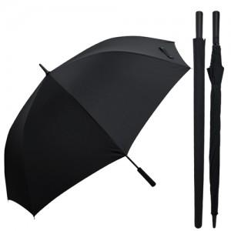

【상세/제작정보】

【인쇄/포장옵션】 | 실크, 원단 실크1도 / 포장불가능

【공급단가】 | 수량 | 50~ | 100~ | 300~ | 1,000~ | 3,000~
*VAT별도 | 단가 | 16,200원 | 14,800원 | 14,200원 | 13,600원 | 13,400원

【상품 URL】 | https://www.synergygift.co.kr:443/src/goods_detail.php?gdno=2488

